8_ネットワーク構成図
8 | ネットワーク構成図 | 拠点： | 天津工場
 |  | 記入者：
 | 論理構成図 | 記入日：
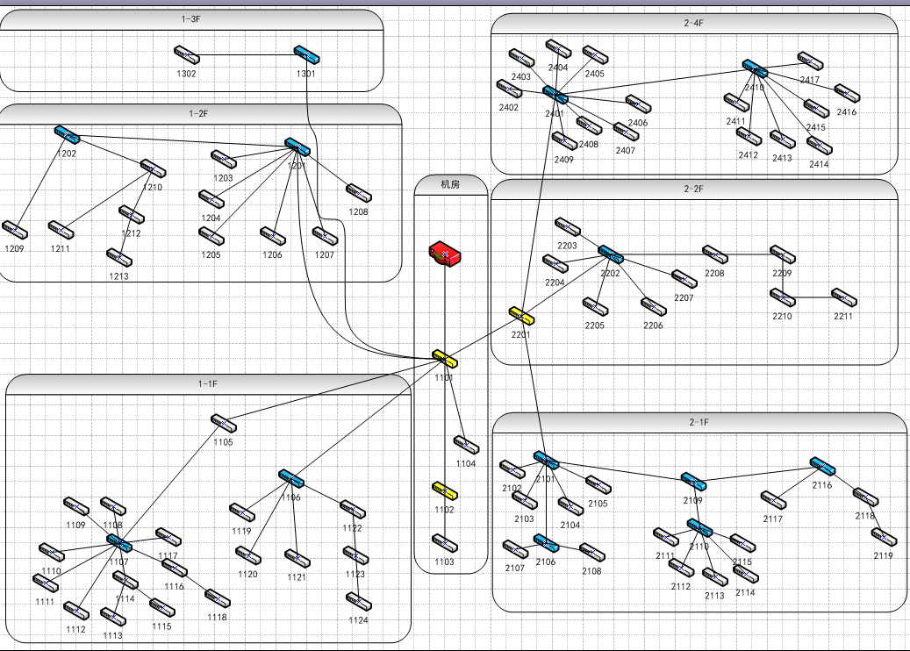
 | 物理構成図

